상품제안서
포근한담요텀블러세트-S베이직 | 상품코드: F31571

 |  |  |  |  |  |  | 02-412-0044 | www.easy1.co.kr
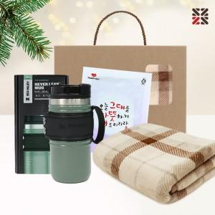

【상세/제작정보】 | ●케이스실크인쇄1도-50개이상 포함, 50개미만 별도문의 ●텀블러,핫팩 인쇄불가,색상랜덤출고

【인쇄/포장옵션】 | 실크 / 종이케이스

【공급단가】 | 수량 | 50~ | 100~ | 500~ | 1,000~ | 2,000~
*VAT별도 | 단가 | 27,000원 | 26,550원 | 25,870원 | 25,420원 | 24,750원

【상품 URL】 | https://dev.easy1.co.kr:443/src/goods_detail.php?gdno=31571

